关系图
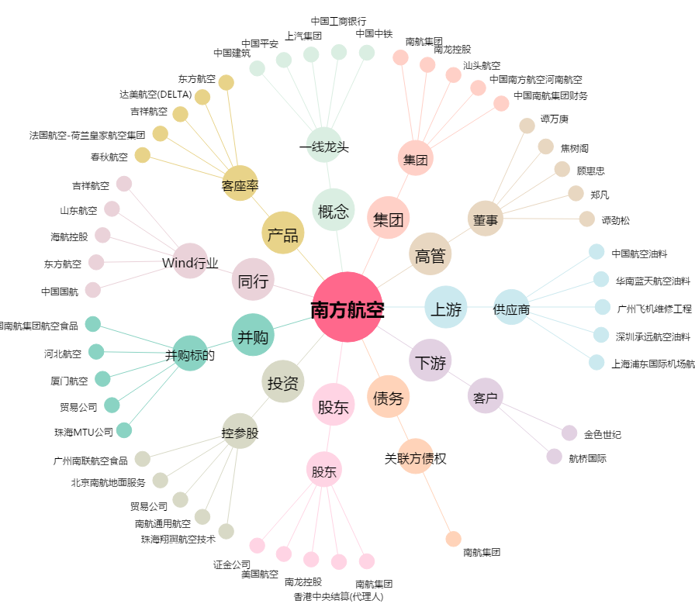
南方航空[600029.SH] - 关系概览图

